Titel

Statistischer Bericht
Todesursachen in Deutschland
2024
EVAS-Nummer
23211
Ergänzung zur Datenbank
GENESIS-Online
Die Datenbank des Statistischen Bundesamtes
leer
Erschienen am 29. Oktober 2025
Informationen zur Barrierefreiheit
Inhaltsübersicht
Ende des Titelblatts.

GENESIS-Online
zur Inhaltsübersicht
Übersicht GENESIS-Online
Für den Bereich Todesursachen sind in GENESIS-Online folgende Abrufmöglichkeiten gegeben:
Code | Inhalt | Zeitraum
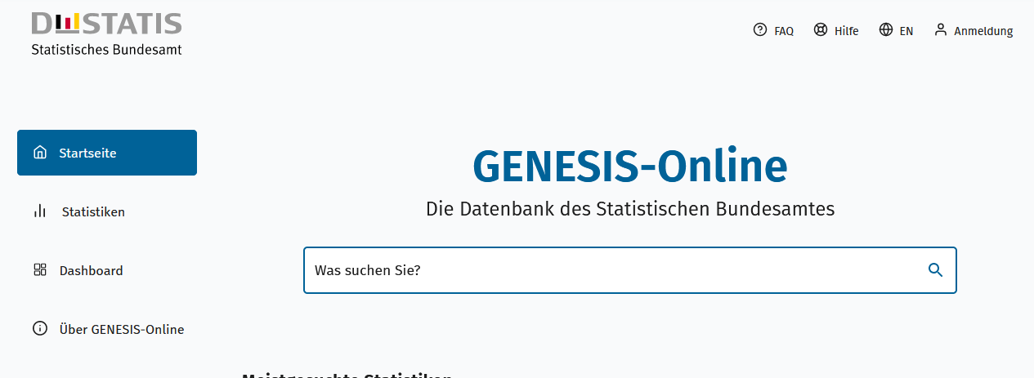
Geben Sie den Code
(z. B. 12345-0005) in das Suchfenster der Datenbank GENESIS-Online ein.
23211-0001 | Sterbefälle : Deutschland, Jahre, Todesursachen, Geschlecht | Jährlich ab 1980
23211-0002 | Sterbefälle : Deutschland, Jahre, Todesursachen, Geschlecht, Altersgruppen | Jährlich ab 1980
Ende der Übersicht der GENESIS-Online-Tabellen.

